界面&功能
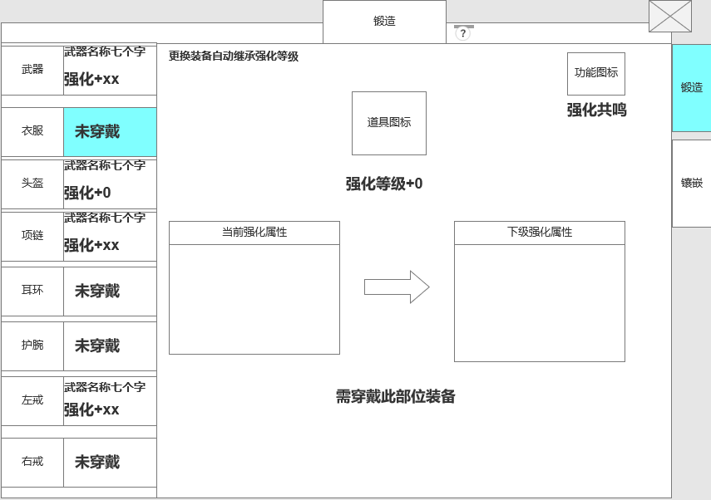
锻造-强化系统 |  |  |  |  | 功能规则

 | 功能入口 |  |  |  |  | 强化基本规则
 |  |  |  |  |  | 1.设计目的是什么
 | 1.主界面点击【锻造】图标进入 |  |  |  |  | ▶ | 游戏基础功能，增加角色属性
 | 2.进入本界面时，默认显示角色页签
 | 3.当玩家有材料可进行强化时，界面上有红点显示

 |  |  |  |  |  | 2，强化
 |  |  |  |  |  | ▶ | 强化是强化部位，不是强化装备
 | 参考图标 |  |  |  |  | ▶ | 需穿戴装备才可进行强化，替换装备可自动继承强化等级

 |  |  |  |  |  | 3.套装效果
 |  |  |  |  |  | ▶ | 需全身部位强化到一定等级才可自动激活

2
1
6
7
 | 锻造界面【当前为示例】
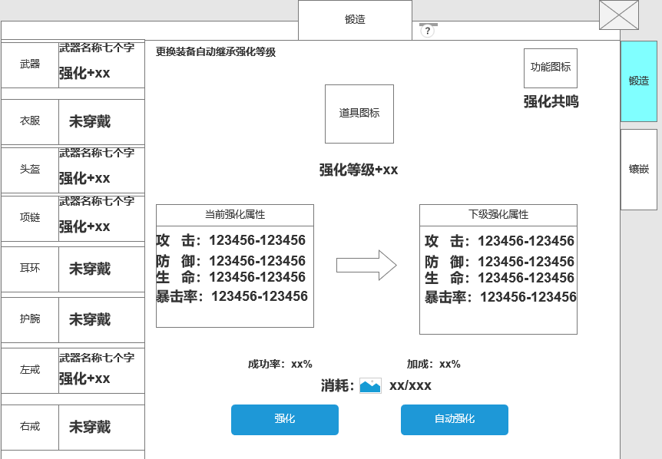
3
 |  |  | 1.功能标题与功能说明 |  |  | 1.功能标题与功能说明
 |  |  | ▶ | 显示功能标题 |  | ▶ | 显示功能标题
 |  |  | ▶ | 系统说明按钮 |  | ▶ | 系统说明按钮
 |  |  | 2.装备强化栏显示 |  |  | 2.装备强化栏显示
 |  |  | ▶ | 显示部位和强化信息 |  | ▶ | 显示部位和强化信息
4
 |  |  | ▶ | 部位装备分为11个部位 |  | ▶ | 部位装备分为11个部位
 |  |  |  | 武器、衣服、头盔、项链、耳环、护腕、左戒指、右戒指、腰带、靴子、裤子 |  |  | 武器、衣服、头盔、项链、耳环、护腕、左戒指、右戒指、腰带、靴子、裤子
 |  |  | ▶ | 图标显示 |  | ▶ | 图标显示
 |  |  |  | 若未穿戴装备，图标内显示对应部位名称 |  |  | 若未穿戴装备，图标内显示对应部位名称
 |  |  |  | 穿戴后显示道具名称 |  |  | 穿戴后显示等级图标
 |  |  | ▶ | 信息显示 |  | ▶ | 信息显示
 |  |  |  | 若未穿戴装备，部位信息栏显示：未穿戴 |  |  | 若未穿戴装备，部位信息栏显示：未穿戴
 |  |  |  | 穿戴装备后，显示装备名称，底部显示强化等级 |  |  | 穿戴装备后，显示装备名称，底部显示强化等级
 |  |  | ▶ | 可支持剩下滑动 |  |  | 如当前未强化，则显示：强化+0
 |  |  | ▶ | 具备选中效果
 |  |  | ▶ | 选中后，右侧的信息栏跟随变化

 |  |  | 3.装备强化栏显示
 |  |  | ▶ | 信息显示 |  | 4.强化属性信息栏
 |  |  |  | 若未穿戴装备，部位信息栏显示：未穿戴 |  | ▶ | 若当前选中的部位，未进行强化
 |  |  |  | 穿戴装备后，显示装备名称，底部显示强化等级 |  |  | 则在当前强化属性框内显示：当前部位未强化
5
 |  |  |  |  |  |  | 强化满级后，下级属性显示：当前已强化至满级
 |  |  | 4.强化属性信息栏
 |  |  | ▶ | 显示当前的强化属性和下一级的强化属性

 |  |  | 5.状态栏 |  |  | 5.状态栏
 |  |  | ▶ | 显示下级强化等级成功率和加成 |  | 成功率显示
 |  |  | ▶ | 显示强化所需要的道具消耗 |  | ▶ | 强化成功率随着等级的提升逐步降低，每次失败后会附加n%（支持配置）的成功率，成功后效果消失。
 |  |  |  | 消耗：(道具图标)需要的消耗数量/背包内的道具数量 |  |  | 没有加成时，加成显示为0%。
 |  |  | ▶ | 强化按钮：点击对当前选中部位进行一次强化 |  | 强化消耗
 |  |  |  | 条件满足时可进去强化 |  | ▶ | 强化消耗显示道具icon和数量/背包内道具数量
 |  |  |  | 条件不满足时提示：强化材料不足。 |  | ▶ | 点击点击图标显示道具icon
 |  |  | ▶ | 自动强化：对所有部位进行强化
 |  |  |  | 道具不足时自动取消强化 |  | 强化基础规则
 |  |  |  | 或手动取消自动强化 |  | ▶ | 强化是强化部位，不是强化装备
 |  |  |  | 点击自动强化按钮后，按钮内的字体变成：取消自动 |  | ▶ | 需穿戴装备才可进行强化，替换装备可自动继承强化等级
 |  |  | ▶ | 按钮具备选中效果 |  | ▶ | 若卸下部位上的装备，则无法进行强化。

 |  |  | 6.强化共鸣
 |  |  | ▶ | 点击按钮弹出强化共鸣窗口
 |  |  |  |  |  | 强化按钮
 |  |  | 7.功能页签 |  |  | ▶ | 点击可进行强化，强化有成功和失败的特效。材料不足时提示：强化材料不足。
 |  |  | ▶ | 点击具有选中效果 |  | ▶ | 强化至满级时，点击显示 当前已强化至最高等级

 |  |  |  |  |  | 一键强化
 |  |  |  |  |  | ▶ | 点击一键强化，装备开始从强化最低级到强化最高级依次循环强化，当材料不足时停止。并提示强化材料不足。
 |  |  |  |  |  |  | 比如：最低的强化等级是3级，最高级是8级。中级有4，5，6级，
 |  |  |  |  |  |  | 则需要从最低级的3级开始依次强化，3级，强化到4级，然后强化到5级，6级。全部到8级之后在把所有部位进行强化
 |  |  |  |  |  | ▶ | 点击一键强化后，按钮文字变为【取消自动】，再次点击可停止当前强化。
 |  | 全身部位未强化显示 |  |  |  | ▶ | 自动强化的速度调整为一秒一次。自动强化时，选中的装备icon不用变换，只需【装备强化属性栏】位置显示增加的等级。
 |  |  |  |  |  | ▶ | 强化至满级时，点击显示 当前已强化至满级
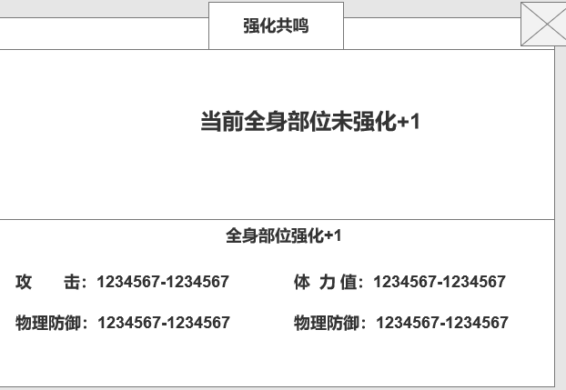
 |  |  |  |  |  | ▶ | 当有装备位满级时，自动强化会跳过已满级的装备。
 |  |  | 1.强化共鸣 |  |  | ▶ | 不管是强化成功还是强化失败都有：动态的特效
 |  |  | ▶ | 当全身装备强化达到条件时自动激活强化套装属性，增加属性 |  | ▶ | 当材料满足时，主界面入口-页签-强化按钮都需要显示红点
 |  |  | ▶ | 套装属性激活后显示为绿色
 |  |  |  |  |  | 6.强化共鸣
 |  |  |  |  |  | ▶ | 点击按钮弹出强化共鸣窗口
 |  |  |  |  |  | ▶ | 需全身部位强化至指定等级，达到条件后可获得属性加成
 |  |  |  |  |  | ▶

 | 未标记界面【当前为示例】

 | 未强化界面【当前为示例】

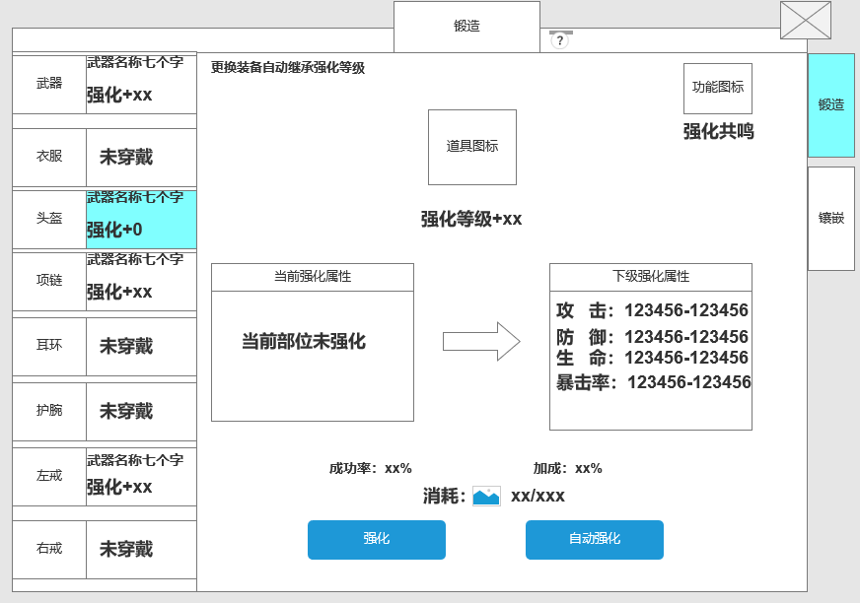

 | 强化满级界面【当前为示例】

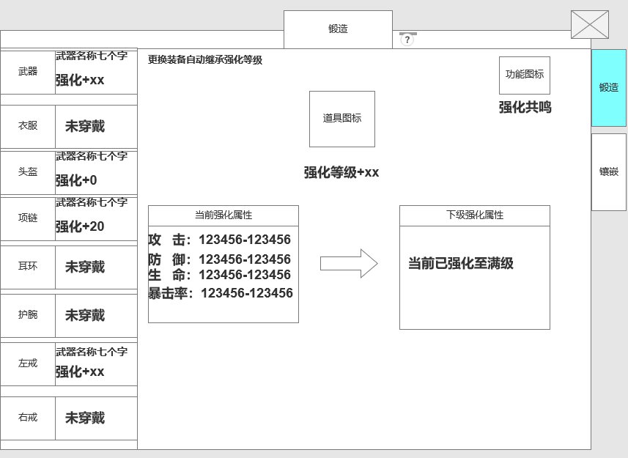

 |  | 强化套装界面【当前为示例】

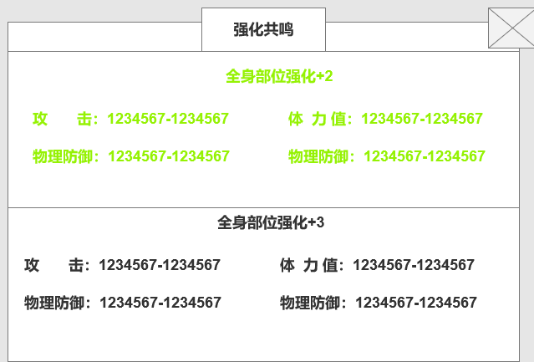

 | 选中未穿戴部位和卸下部位界面【当前为示例】

参考界面
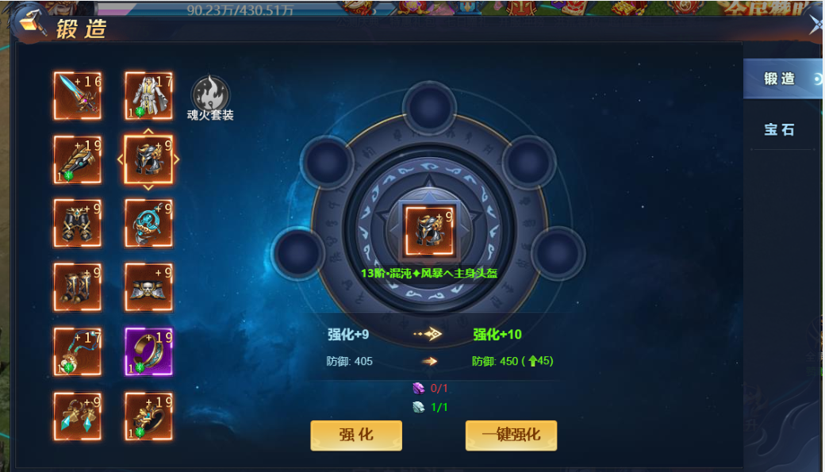
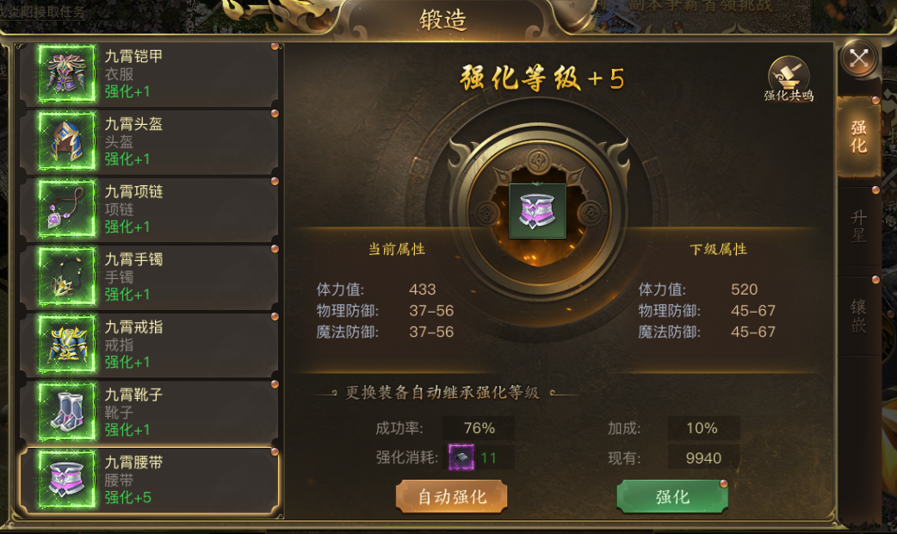
参考图

 | 参考游戏

美术需求
美术需求

 | UI需求
 | 序号 | 类型 | 对应界面 | 内容描述 | 功能需求 | 备注 | 参考图
 | 1 | UI | 锻造界面
 | 2 | UI | 强化共鸣界面 |  |  |  | 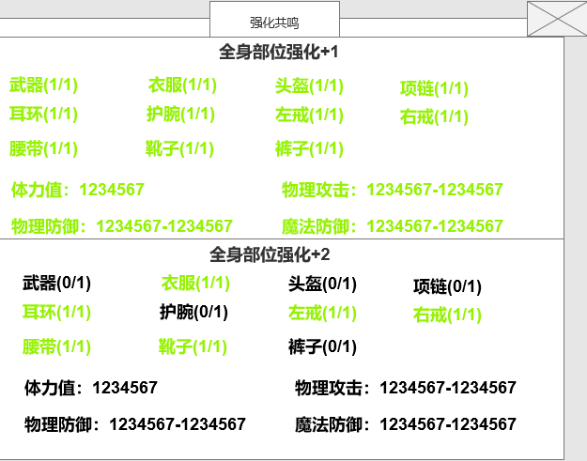

 | 原画需求
 | 序号 | 类型 | 对应界面 | 内容描述 | 功能需求 | 备注 | 参考图
 | 无

 | ICON需求
 | 序号 | 类型 | 图标需求 | 内容描述 | 功能需求 | 尺寸需求 | 参考图
 | 1 | ICON | 强化钢 | 强化所需材料 |  |  | 
 | 2
 | 3

 | 动效需求
 | 序号 | 类型 | 描述 | 内容描述 | 功能需求 | 备注 | 参考图
 | 1 | 强化成功 | 强化成功动态 | 强化成功动态 |  |  | 
 | 2 | 强化失败 | 强化失败动态 | 强化失败动态 |  |  | 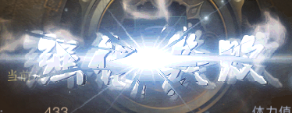
 | 其他
 | 序号 | 类型 | 对应界面 | 内容描述 | 功能需求 | 备注 | 参考图
 | 1 | 锻造入口 | 主界面的锻造入口 | 界面入口
 | 2 | 强化共鸣入口 | 锻造界面上的强化共鸣入口 | 强化共鸣入口 |  |  | 

